Опросный лист


 |  |  |  |  | ОПРОСНЫЙ ЛИСТ

 |  |  |  |  | на поставку оборудования для учета и контроля перевозок жидких пищевых продуктов

 | контактная информация

1. |  | Наименование организации заявителя

2. |  | Контактное лицо |  | фамилия: |  |  |  | имя: |  |  |  |  |  |  | отчество:

3. |  | Контактная информация : |  | телефон: |  |  | e-mail:

информация об оборудуемой цистерне

4. Модель |  |  |  |  |  |  |  |  | 8. Количество сливных трубопроводов |  |  |  |  |  |  | расположение сливных трубопроводов |  |  |  | (спереди, сзади, сбоку)

5. Год выпуска |  |  |  |  |  |  |  |  | 9. Материал сливных трубопроводов |  |  |  |  |  |  |  |  |  | материал корпуса

6. Общая вместимость, дал. |  |  |  |  |  |  |  |  | 10. Вместимость по отсекам, дал

7. Количество отсеков |  |  |  |  |  |  |  |  | 11. Форма цистерны (круг, эллипс, чемодан) |  |  |  |  |  |  |  |  | габариты технологического отсека |  |  |  |  |  |  | х |  | х
 |  |  |  |  |  |  |  |  |  |  |  |  |  |  |  |  |  |  |  |  |  |  |  | мм |  | мм |  | мм
 | технические характеристики цистерны

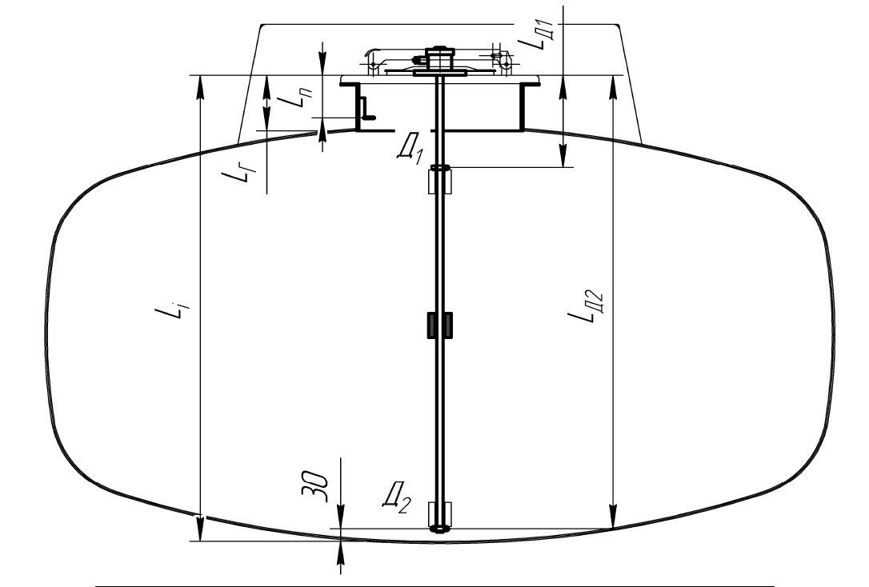
 |  |  |  |  |  |  |  |  |  | № | наименование |  |  |  |  |  | отсек№1 |  | отсек№2 |  |  | отсек№3 | отсек№4 |  |  | отсек№5
 |  |  |  |  |  |  |  |  |  | 1 | Li |  |  | Расстояние от дна отсека до края ответного фланца уровнемера, мм
 |  |  |  |  |  |  |  |  |  | 2 | Ln |  |  | Расстоние от края крышки люка до планки, мм
 |  |  |  |  |  |  |  |  |  | 3 | Lr |  |  | Высота горловины, мм
 |  |  |  |  |  |  |  |  |  | 4 |  |  |  | Длина самой цистерны, мм
 |  |  |  |  |  |  |  |  |  | 5 |  |  |  | Расстояние между осямизаливных горловин, мм

 |  |  |  |  |  |  |  |  |  | дополнительно прилагаются фотографии
 |  |  |  |  |  |  |  |  |  | № |  | наименование |  |  |  |  |  |  |  |  |  |  | количество
 |  |  |  |  |  |  |  |  |  | 1 |  | Фотография колодки электрической подключения к тягачу
 |  |  |  |  |  |  |  |  |  | 2 |  | Фотография технологического отсека (внутри)
 |  |  |  |  |  |  |  |  |  | 3 |  | Фотография технологического отсека (внешний вид)
 |  |  |  |  |  |  |  |  |  | 4 |  | Фотография автоцистерны сверху ( с заливными лючками)
 |  |  |  |  |  |  |  |  |  | 5 |  | Фотография сливных трубопроводов всех (общий вид)
 |  |  |  |  |  |  |  |  |  | 6 |  | Фотография автоцистерны общий вид (сбоку, сзади)

государственный регистрационный знак цистерны __________________________________________ (если есть) и заводской серийный номер цистерны _________________________________________ |  |  |  |  |  |  |  |  |  |  |  |  | заводской серийный номер

 |  |  | Опросный лист заполнил :
 |  |  |  |  |  | Ф.И.О. |  |  |  |  |  |  |  |  |  |  |  |  |  |  | подпись

